Concept Tagging Request
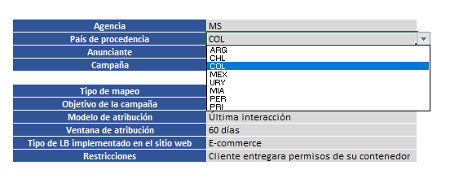
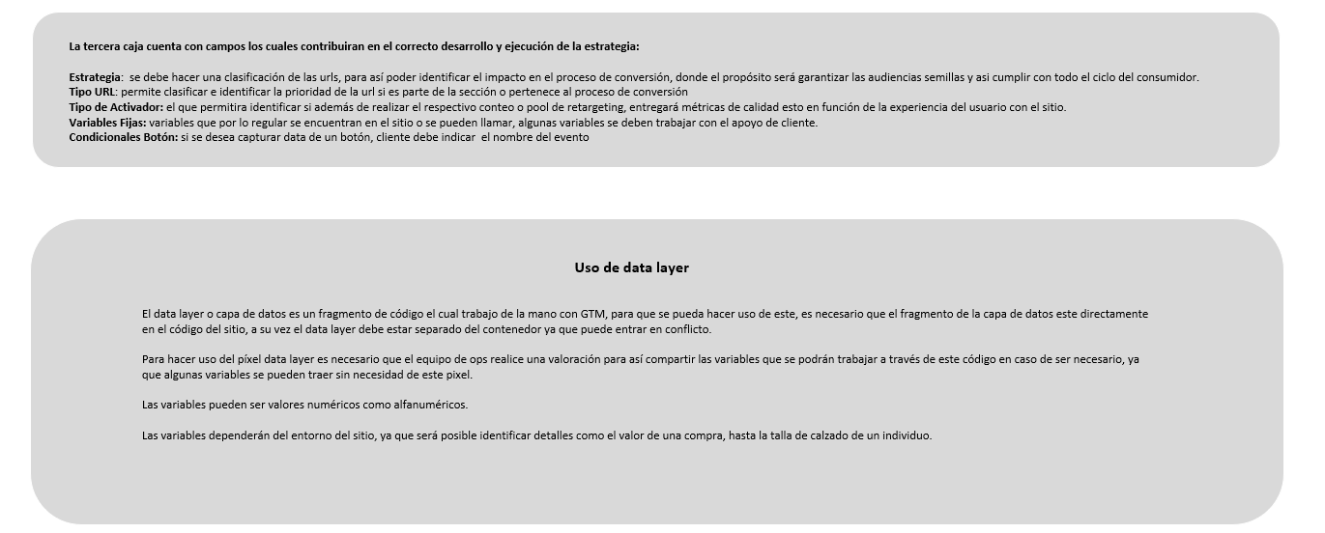


Tagging Request

El formato Tagging Request, es una herramienta que apoyara en la estructura y previsualización estratégica que tomaran las diferentes iniciativas o campañas con el fin de optimizar los tiempos y obtener los mejores resultados para los advertisers.

